Тех задание
Техническое задание на застройку коллективного выставочного стенда Республики Беларусь для участия в XV Петербургском международном газовом форуме, который состоится в период с 6 по 9 октября 2026 г. в г. Санкт-Петербурге (Российская Федерация).
 | Анкета компании-застройщика
 | Название компании:
 | Контактное лицо:
 | Наличие портфолио (в наличии / нет в наличии) приложить дополнительно
 | Сайт (ссылка на веб-сайт)
 | Свидетельство о регистрации (данные о регистрации, ИНН) приложить дополнительно
 | Опыт работы (возраст компании)
 | Опыт работы с Белинтерэкспо (совместные проекты)
 | Местоположение главного офиса (только город)
 | Местоположение производственного цеха (только город)
 | Есть ли заказы на выставке помимо Белинтерэкспо (да / нет)

На схеме павильона "Национальная экспозиция Республики Беларусь"
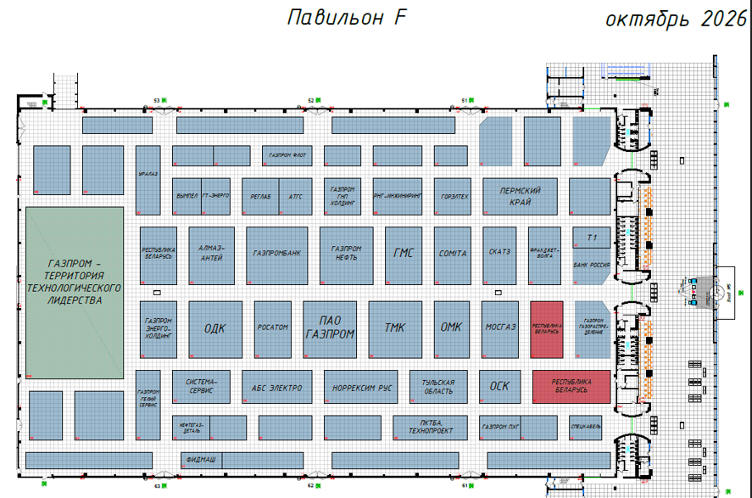 |  |  | Выставка | ПМГФ
 |  |  | Дата | 6-9 октября 2026
 |  |  | Город | Санкт-Петербург (РФ)
 |  |  | Экспонент | УП "Белинтерэкспо" БелТПП
 |  |  | Метраж | 119 кв.м.
 |  |  | Размеры | 8,5*14
 |  |  | Павильон и номер стенда | Павильон F
 |  |  | Дизайн-проект | УП "Белинтерэкспо" БелТПП
* Разделы заполняются и дополняются компанией-застройщиком
Пол:
 | Перечень | Описание |  | Цена | Кол-во |  | Сумма
1 | Подиум ламинат белый глянец черные панели в открытых выделенных зонах переговоров подсветка по периметру стенда и выделенных зон | 7 см, светодиодная лента по периметру |  |  | 119 | м²
ИТОГО:
Конструктив стенда:
№ | Перечень | Описание | Фото | Цена | Кол-во |  | Сумма
1 | Переговорная комната | Каркас стен с баннером |  |  | 1 | шт.
2 | Подсобные помещение | Каркас стен с баннером |  |  | 2 | шт.
3 | Двери в подсобку и в переговорку | Дверь с фурнитурой, ключами, порталом и металлическим порогом |  |  | 4 | шт.
4 | Подвесная конструкция согласно дизайн-проекту | Каркас с баннером (белый и черный), световая голубая и белая лента по периметру |  |  | 1 | шт.
5 | Каркас с объемными буквами (Республика Беларусь) и флагом | согласно дизайн-проекту (лайтбокс) |  |  | 2 | компл.
6 | Каркас с объемными буквами (Республика Беларусь) | согласно дизайн-проекту (лайтбокс) |  |  | 2 | компл.
7 | стена - ПВХ (пластик) декоративный под металл с вставкой из гибкого неона (декор) | согласно дизайн-проекту | 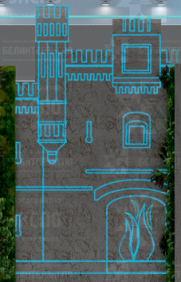 |  | 1 | шт.
8 | Декоративные металлические конструкции со светодиодной лентой | согласно дизайн-проекту | 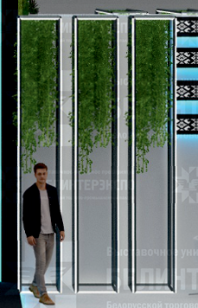 |  | 1 | компл.
9 | Каркас открытой переговорной зоны из металл конструкций со светодиодной лентой | согласно дизайн-проекту | 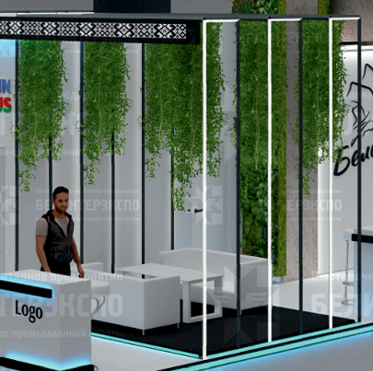 |  | 1 | компл.
10 | Инфостойки (LOGO - оклейка) | согласно дизайн-проекту (внутри 1 открытая полка, 2 закрытые, 1 розетка, комплект ключей) | 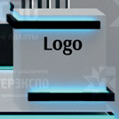 |  | 8 | шт.
11 | Витрина | согласно дизайн-проекту (4 полки, закрытая на ключ, компл ключей) |  |  | 8 | шт.
12 | Экран 3*2 м |  |  |  | 1 | шт.
13 | Оборудование для трансляции видеоматериалов и звука | комплект |  |  | 1 | шт.
14 | Зелень подвесная и вертикальное озеленение, согласно дизайн-проекту | искусственная | 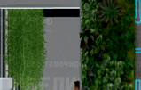 |  | 1 | компл.
15 | Фриз | Пвх пластик с оклейкой "орнамент" с контражурной подсветкой (голубой) |  |  | 1 | компл.
16 | Подсветка (белая) по периметру коробов |  | 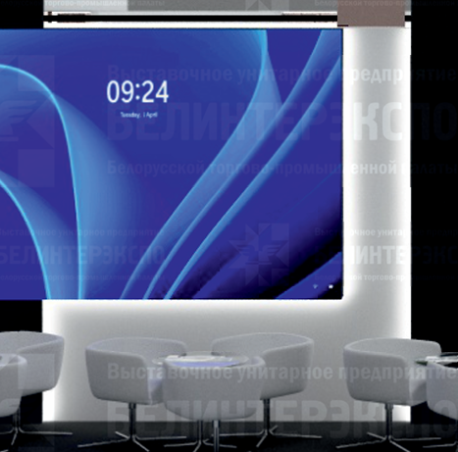 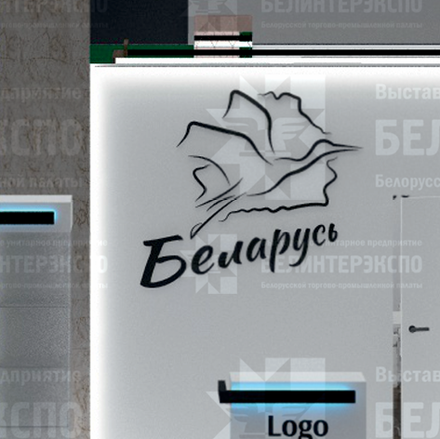
17 | ЛОГО | Фрезерная резка по ПВХ пластик черный глянец |  |  | 1 | шт.
18 | ЛОГО | Фрезерная резка по ПВХ пластик глянец |  |  | 2 | шт.
ИТОГО:
Переговорная комната:
№ | Перечень | Описание | Фото | Цена | Кол-во |  | Сумма
1 | Пол, стена, потолок | ДСП - цвет дерево с контражурной подсветкой по стене и потолку | 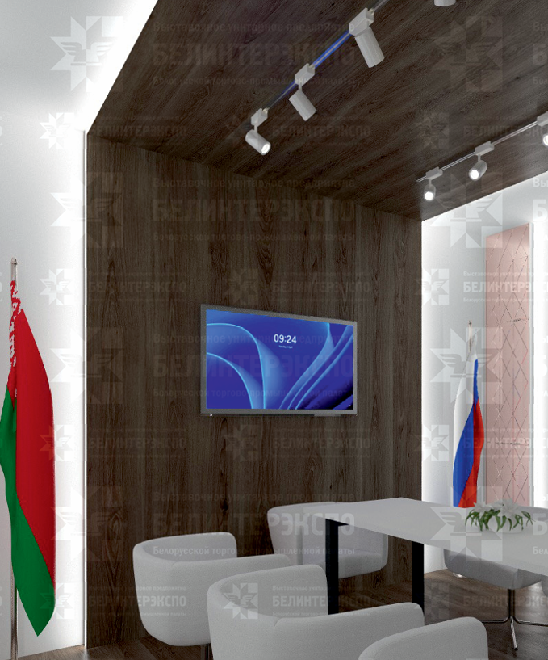 |  | 1 | компл.
2 | Стены и потолок | Каркас стен с баннером зеленый и белый Потолок натяжной (белый) |  |  | 1 | компл.
3 | Декоративные 3д панели с подсветкой по периметру | дерево |  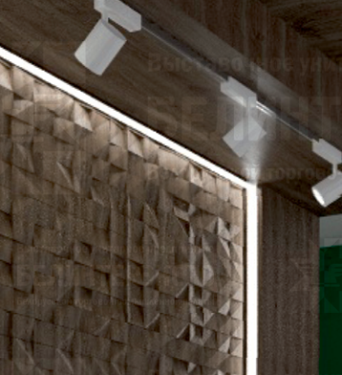 |  | 1 | компл.
4 | Мозаика из зеркал с контражурной подсветкой |  | 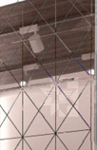 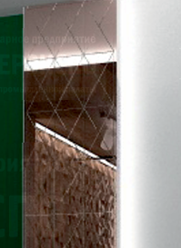 |  | 1 | компл.
5 | Стол для переговоров | белая столешница | 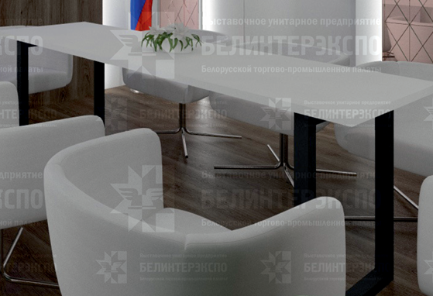 |  | 1 | шт.
6 | Кресло для переговоров |  | 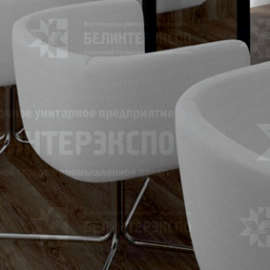 |  | 8 | шт.
7 | Телевизор | 55' с USB входом | 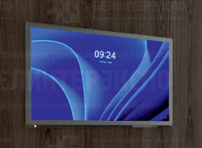 |  | 1 | шт.
8 | Кондиционер | оборудование и установка |  |  | 1 | услуга.
9 | ЛОГО |  |  |  | 1 | шт.
10 | Цветочная композиция на стол | живые цветы |  |  | 1 | шт.
11 | Зеленый цветок в горшке большой |  |  |  | 2 | шт.
12 | Флаг на древке РБ и РФ |  |  |  | 1 | компл.
13 | Урна мал |  |  |  | 2 | шт.
14 | Урна бол. |  |  |  | 1 | шт.
15 | Полки в зоне входа в помещение кейтеринг |  |  |  | 1 | шт.
16 | Вешалка напольная | цвет - дерево |  |  | 1 | шт.
17 | Плечики для одежды | не узкие |  |  | 10 | шт
18 | Полка для головных уборов или сумок |  | 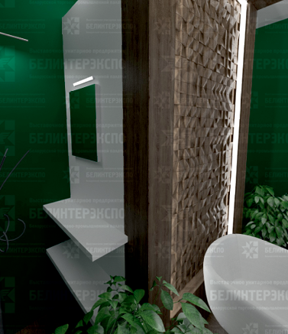 |  | 1 | шт
19 | Зеркало на полке |  |  |  | 1 | шт
ИТОГО:
Мебель и оборудование:
№ | Перечень | Описание | Фото | Цена | Кол-во |  | Сумма
1 | Стул для перегововров | белый |  |  | 24 | шт.
2 | Стол для переговоров | белая столешница |  |  | 8 | шт.
3 | Барный стул | белый |  |  | 8 | шт.
4 | Зона переговоров открытая | 3 стола, 9 кресел, 3 цветочные композиции на стол |  |  | 1 | комп.
5 | Зона переговоров открытая | 1 стол кофейный, 2 дивана 1200, 1 цветочная композиция на стол | 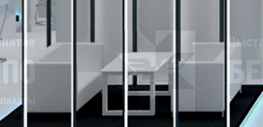 |  | 1 | комп.
6 | Флаги на подставке РБ и РФ | Подставка пластик белый | 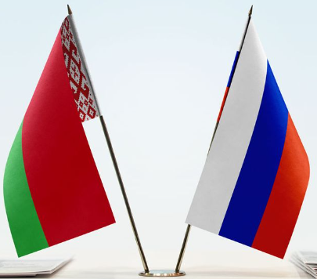 |  | 12 | комп.
7 | Урна мал |  |  |  | 10 | шт.
ИТОГО:
Подсобное помещение для кейтеринга в переговорной зоне:
№ | Перечень | Описание | Фото | Цена | Кол-во |  | Сумма
1 | Стеллаж | 1*2*0.5 м |  |  | 2 | шт.
2 | Холодильник 200 л | с малой морозильной камерой |  |  | 1 | шт
3 | Стол |  |  |  | 1 | шт.
4 | Стул складной |  |  |  | 1 | шт.
5 | Салфетница с салфетками | 150 шт |  |  | 2 | комп.
6 | Нож и доска для нарезания |  |  |  | 1 | комп.
7 | Кофемашина зерновая + кофе | 2 кг кофе |  |  | 1 | комп.
8 | Чайник + чай крупнолистовой | черный и зеленый (упаковка) |  |  | 1 | компл.
9 | Сахар | 5 г. |  |  | 150 | шт.
10 | Куллер + вода 19 л. | 2 бут |  |  | 1 | компл.
11 | Урна большая бол. |  |  |  | 1 | шт.
12 | Пакеты мусорные бол. и мал. | бол 10-15 шт в уп. мал 50-70 шт в уп. |  |  | 5 | компл.
13 | Салфетки сухие и влажные | 150-200 шт в упаковке |  |  | 5 | шт.
14 | Салфетки для уборки | упаковка |  |  | 5 | шт.
15 | Средство для уборки/стекол | спрей |  |  | 2 | шт.
16 | Зеркало настенное |  |  |  | 1 | шт.
17 | Вешалка настенная | 10 крючков |  |  | 1 | шт.
ИТОГО:
Подсобное помещение общее:
№ | Перечень | Описание | Фото | Цена | Кол-во |  | Сумма
1 | Стеллаж | 1*2*0.5 м | 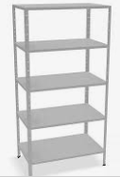 |  | 3 | шт.
2 | Стол |  |  |  | 1 | шт.
3 | Стул складной |  |  |  | 1 | шт.
4 | Кофемашина зерновая + кофе | 1 кг |  |  | 4 | шт.
5 | Чайник + чай в пакетах | 250 черный 250 зеленый |  |  | 1 | компл.
6 | Сахар | 5 г. |  |  | 2000 | шт.
7 | Куллер + вода 19 л. | 10 бутлей |  |  | 1 | компл.
8 | Вода 0,25 | упаковка 12 шт |  |  | 30 | шт.
9 | Стаканы для горячих и холодных напитков (картон) | 250 мл |  |  | 1000 | шт.
10 | Деревянные палочки для размешивания |  |  |  | 2000 | шт.
11 | Зеркало настенное |  |  |  | 1 | шт.
12 | Вешалка настенная | 10 крючков |  |  | 1 | шт.
13 | Урна большая бол. |  |  |  | 1 | шт.
14 | Пакеты мусорные бол. и мал. | бол 10-15 шт в уп. мал 50-70 шт в уп. |  |  | 5 | компл.
15 | Салфетки сухие и влажные | 150-200 шт в упаковке |  |  | 7 | шт.
16 | Салфетки для уборки | упаковка |  |  | 5 | шт.
17 | Средство для уборки/стекол | спрей |  |  | 2 | шт.
ИТОГО:
Коммуникации и освещение:
№ | Перечень | Описание |  | Цена | Кол-во |  | Сумма
1 | Прожектор | Споты на подвесе |  |  | 22 | шт.
2 | Светильник (картинный) в переговорке | 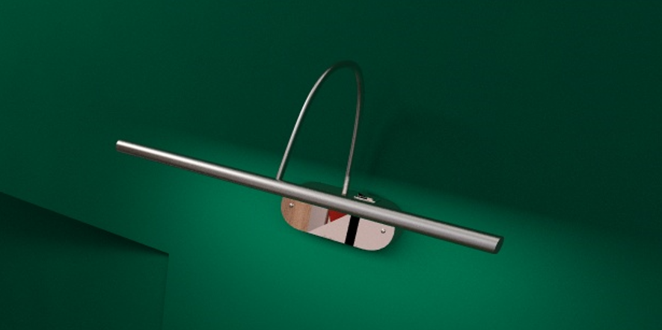 |  |  | 2
3 | Светильник в переговорке трековый | 4 лампы |  |  | 4 | шт.
4 | Розетка | В помещениях и в инфостойках |  |  | 40 | шт.
5 | Подвод электричества | Согласование точек подключения, 1 точка 24 ч в подсобном помещении кейтеринга |  |  | 1 | компл.
6 | Электроподключение |  |  |  | 1 | услуга
7 | Электрический щиток с замком |  |  |  | 1 | шт.
ИТОГО:
Аккредитация:
№ | Перечень | Описание |  | Цена | Кол-во |  | Сумма
1 | Аккредитация стенда | - |  |  | 119 | кв.м
ИТОГО:
Производственные расходы:
№ | Перечень | Описание |  | Цена | Кол-во |  | Сумма
1 | Монтажные / демонтажные работы дневные | - |  |  | 1 | услуга
2 | Транспортные расходы (с оформлением пропусков) | - |  |  | 1 | услуга
3 | Ежедневная уборка стенда | Сопровождение на протяжении застройки и мероприятия, утренняя уборка |  |  | 1 | услуга
4 | Огнетушители | при необходимости |  |  |  | шт.
ИТОГО:
ИТОГО РАБОТ:
НАЛОГИ (Система налогобложения_____________):
ИТОГО С НАЛОГАМИ:

